sql优化
Sheet1!A1
Sql优化的一些方法
1.首先考虑在where和orderby的字段加索引
2.避免在where子句中进行null值判断，否则将放弃使用索引，而进行全表扫描
3.避免在where子句使用!=或<>，否则将放弃索引，全表扫描。
4.使用in是否会走索引要看情况，比如in（）括号中的条件过多就不会走索引
5.Or同样有不确定性，是否走索引要测试。
6.Like的第一个字符是‘ % ‘时不会走索引
7.避免在where条件对字段使用表达式 where count/2=10 改为where count=10/2
8.函数操作同7：where substring（count，1，3）=‘10’ 改为where count like ‘10%’
9.使用复合索引时，必须有第一个索引字段出现才会使用该复合索引，并且最好顺序与复合索引顺序一致
10.很多时候用exist代替in是更好的选择
11.当索引字段的值有大量重复字段时，可能不会走索引查询，比如sex字段male female
12.索引会提高select效率同样，insert，update时也要操作索引，所以会影响增删改效率
13.对于只有数字的字段尽量使用数字型，字符型会挨个字符比较，而数字型只比较一次
14.任何时候不要用select *

B+Tree
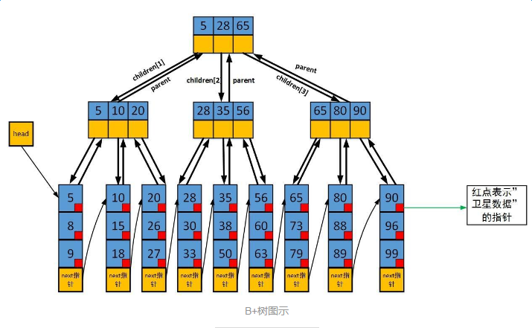
Sheet1!A1

索引：主要学习了b+tree结构的索引
1.B+tree
B+tree特性：
1．M阶的b+tree每个节点最多有m个子节点
2．除了根节点与叶子节点，每个节点应该有至少ceil(m/2)个子节点 (ceil()函数表示向上取整)
3．根节点如果不是叶子节点，则至少有2个子节点
4．所有叶子节点都在同一层
2.非簇集索引的叶子节点存的是主键信息，簇集索引存的为这条数据的所有信息。
3.b+tree的io操作次数为它的层数

存储过程
Sheet1!A1
mysql存储过程入门
1.创建
DELIMITER $
CREATE PROCEDURE aaa(IN num INT, OUT num1 INT)
BEGIN
SELECT num1;
SET num1=12;
SELECT num1;
END;
$ DELIMITER;
2.调用
SET @num1=1;
SET @num=0;
CALL aaa(@num,@num1);
3.销毁
Drop procedure aaa

